信用交易
融资融券市场交易数据统计(2024-10-10)

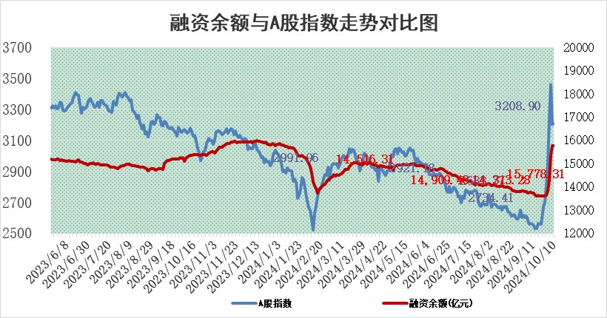
标的证券 | 融资融券余额（亿元） | 融资余额（亿元） | 融券余额（亿元） | 融资买入额（亿元） | 融资融券规模变化（亿元） | 融资余额增幅(‰) | 融券余额增幅(%)
统计数据 | 15,884.03 | 15,778.31 | 89.16 | 2,108.99 | 16.13 | 0.91 | 2.28

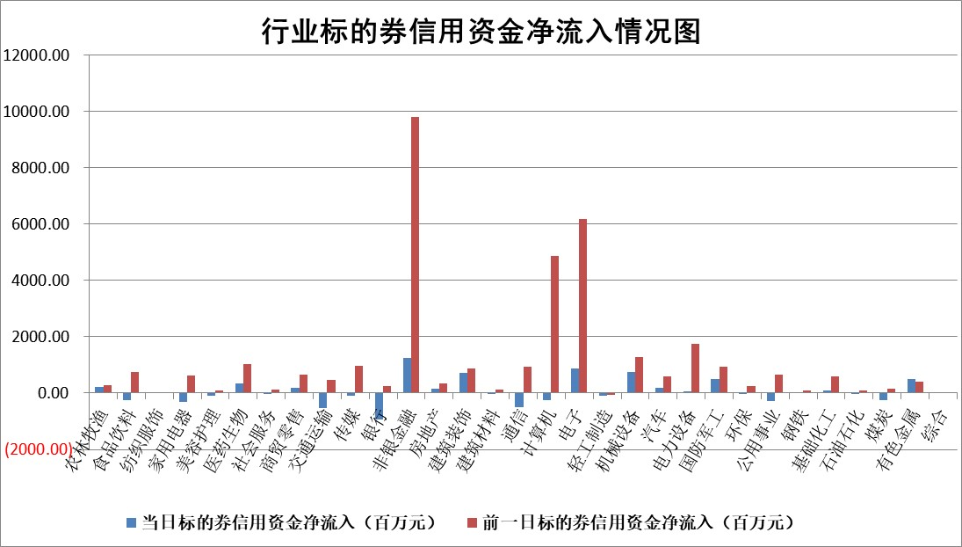

标的基金代码 | 标的基金简称 | 融资余额/市值(%) | 融资余额增幅(%) | 融资买入额/成交金额(%) | （融资余额净增额-融券余额净增额）/市值(‱) | 融券余额降幅(%) | ABS[（融资余额净增额-融券余额净增额）/市值净增额-1](%)
159902 | 华夏中小板ETF | 0.00 | 0.00 | 0.00 | 0.00 | 0.00 | 100.00
159915 | 易方达创业板ETF | 5.04 | -5.19 | 82262.90 | -27.34 | 38.95 | 94.85
159919 | 嘉实沪深300ETF | 0.66 | 3.12 | 6.72 | 1.81 | -26.32 | 98.89
159920 | 华夏恒生ETF | 30.04 | -1.30 | 8.02 | -39.71 | -3.82 | 132.89
159922 | 嘉实中证500ETF | 0.78 | -17.02 | 10.89 | -15.48 | 2.77 | 82.93
159925 | 南方沪深300ETF | 0.61 | -0.91 | 4.03 | -0.56 | 0.00 | 100.39
159928 | 消费ETF | 2.77 | -11.49 | 13.38 | -35.94 | -3.00 | 122.95
159934 | 易方达黄金ETF | 81.30 | 0.15 | 36.72 | 12.33 | 0.00 | 135.00
159939 | 全指信息技术ETF | 0.81 | -15.86 | 5.45 | -14.82 | 36.16 | 97.35
159940 | 全指金融地产ETF | 0.46 | 5.34 | 0.14 | 2.34 | 0.00 | 101.51
159995 | 半导体芯片ETF | 1.67 | -1.50 | 208.48 | -2.33 | 4.11 | 99.62
159997 | 天弘中证电子ETF | 1.96 | -1.94 | 2.12 | -3.92 | -5.04 | 99.34
159998 | 天弘中证计算机主题ETF | 0.79 | 0.68 | 0.08 | 0.53 | 0.00 | 100.07
510050 | 华夏上证50ETF | 2.83 | 6.68 | 213.67 | 17.54 | -9.70 | 94.81
510180 | 华安上证180ETF | 0.43 | -1.51 | 1.15 | -0.78 | -32.99 | 100.49
510880 | 华泰柏瑞红利ETF | 1.28 | 64.24 | 7.22 | 49.62 | -38.53 | 88.38
510900 | 易方达恒生H股ETF | 35.11 | -0.54 | 23.69 | -19.14 | 0.00 | 105.99
511010 | 5年期国债ETF | 2.31 | -2.13 | 0.06 | -5.03 | 0.00 | 108.39
511380 | 可转债及可交换债券ETF | 1.21 | 1.34 | 3.73 | 1.60 | 0.00 | 94.34
512000 | 全指证券ETF | 6.73 | -4.73 | 27.44 | -34.15 | -42.83 | 95.40
512010 | 沪深300医药卫生ETF | 6.03 | 2.16 | 33.85 | 12.78 | 0.47 | 76.02
512070 | 沪深300非银ETF | 2.66 | -5.65 | 350.50 | -16.08 | -91.28 | 128.64
512400 | 南方中证申万有色金属ETF | 3.82 | -7.92 | 0.57 | -32.64 | 1.75 | 61.73
512580 | 广发中证环保产业ETF | 0.92 | 2.48 | 0.11 | 2.22 | 0.00 | 103.75
512660 | 国泰中证军工ETF | 3.63 | 7.71 | 25.17 | 26.00 | 3.52 | 93.37
512800 | 华宝中证银行ETF | 11.19 | -1.45 | 0.73 | -18.29 | -10.68 | 104.00
512980 | 广发中证传媒ETF | 2.47 | 0.21 | 152.87 | 0.52 | 1.38 | 100.06
515030 | 华夏中证新能源汽车ETF | 2.03 | -2.39 | 9.24 | -5.40 | -20.73 | 94.11
515050 | 华夏中证5G通信主题ETF | 0.92 | -3.94 | 3.71 | -3.77 | 1.47 | 98.78
515070 | 华夏中证人工智能ETF | 2.72 | -3.85 | 5.43 | -10.90 | 0.00 | 97.84
标的股票比较指标 |  | 融资余额/流通A股市值(%) | 融资余额增幅(%) | 融资买入额/成交金额(%) | （融资余额净增额-融券余额净增额）/流通A股市值(‱) | 融券余额降幅(%) | ABS[（融资余额净增额-融券余额净增额）/流通A股市值净增额-1](%)
前十名标的个股 |  | 保力新 | 国民技术 | 司南导航 | 国民技术 | 华宇软件 | 中亦科技
 |  | 亿利洁能 | 天风证券 | 博云新材 | 天风证券 | 晶品特装 | 普蕊斯
 |  | 江苏阳光 | 中粮资本 | 四方光电 | 司南导航 | 潜能恒信 | 三博脑科
 |  | 中南建设 | 凯淳股份 | 京能电力 | 润和软件 | 上实发展 | 香农芯创
 |  | 仁东控股 | 司南导航 | 瑞联新材 | 亚通股份 | 北辰实业 | 豪恩汽电
 |  | 雅博股份 | 杭叉集团 | 亚通股份 | 中邮科技 | 雷科防务 | 春立医疗
 |  | 骏成科技 | 金域医学 | 道恩股份 | 凯淳股份 | 我爱我家 | 麦加芯彩
 |  | 泰山石油 | 润和软件 | 大亚圣象 | 蒙草生态 | 济民医疗 | 星华新材
 |  | 福星股份 | 常山北明 | 明牌珠宝 | 丰立智能 | 广西广电 | 荣昌生物
 |  | 元道通信 | 圣诺生物 | 国盛智科 | 创元科技 | 上海贝岭 | 信测标准
后十名标的个股 |  | 凯撒文化 | 大众交通 | 富乐德 | 大众交通 | 京粮控股 | 晶合集成
 |  | 惠程科技 | 盛德鑫泰 | 科源制药 | 法本信息 | 北方长龙 | 康为世纪
 |  | 广汇汽车 | 海立股份 | 电投产融 | 华阳智能 | 赣能股份 | 弘讯科技
 |  | 海印股份 | 奇安信 | 远达环保 | 荣信文化 | 国脉科技 | 华光新材
 |  | 盛屯矿业 | 飞沃科技 | 海通证券 | 思林杰 | 有研新材 | 四方股份
 |  | 江苏舜天 | 新动力 | 凯撒文化 | 海立股份 | 中国高科 | 鑫磊股份
 |  | 威创股份 | 海科新源 | 惠程科技 | 盛德鑫泰 | 丰林集团 | 众信旅游
 |  | 广电网络 | 法本信息 | 广汇汽车 | 安邦护卫 | 华润三九 | 铜峰电子
 |  | 东旭光电 | 清研环境 | 海印股份 | 邵阳液压 | 德新科技 | 天元宠物
 |  | 东旭蓝天 | 拓维信息 | 盛屯矿业 | 拓维信息 | 中视传媒 | 宜安科技
说明：1.以上普通交易数据和信用交易数据皆以交易日收盘后数据为基准；2.上述标的证券总数据只计算标的证券市场总数据，不包括从标的证券中调出去标的证券数据，所以与交易所公布的总值略有不同； 3.上述行业采用申万一级行业分类；4.以上标的基金和标的个股中比较的6个指标值中：前5个（从左至右）为正向指标，值越大排名越靠前；第6个为逆向指标，值越小，排名越靠前；5.第6个指标中ABS[]表示求绝对值，其主要用于考量信用资金相对净流入对股价相对净变化的贡献程度；6.数据来源：wind，交易所。

 |  |  |  | 证券代码 | 新增融资余额 | 融资买入额 | 融资买入增幅前10
 |  | 1 | 西部建设 | 002302 | 80643953 | 177472374 | 41%
 |  | 2 | 天键股份 | 301383 | 27855096 | 56831811 | 39%
 |  | 3 | 井松智能 | 688251 | 7040854 | 13763946 | 27%
 |  | 4 | 国电电力 | 600795 | 116116226 | 151740647 | 23%
 |  | 5 | 华立科技 | 301011 | 9342856 | 31199107 | 23%
 |  | 6 | 捷邦科技 | 301326 | 9066090 | 22350547 | 22%
 |  | 7 | 海利尔 | 603639 | 19864834 | 35520613 | 20%
 |  | 8 | 华研精机 | 301138 | 7597460 | 13339451 | 16%
 |  | 9 | 鹏辉能源 | 300438 | 83773067 | 304558811 | 16%
 |  | 10 | 建科股份 | 301115 | 7106455 | 29879412 | 15%

